zadanie nr 8
 |  |  |  |  |  | zał. nr 4 do SWZ
 | FORMULARZ CENOWY NA MATERIAŁY OGÓLNOBUDOWLANE - zadanie nr 8

L.p. | Opis przedmiotu zamówienia | J.m. | Poznań Krzesiny | Cena jednostkowa brutto | Cena brutto* | Producent oraz Typ/ Model/Kod produktu producenta | Wymaga się by Wykonawca w zadaniu nr 2, 3, 4, 5, 6, 8, 11 w celu umożliwienia porównania parametrów oferowanych produktów z żądanymi przez Zamawiającego w zał. nr 4 do SWZ – formularz cenowy: - w kolumnie nr 10 dla zadania 2, 3, 4, 6 oraz kolumnie nr 9 dla zadania nr 5 oraz w kolumnie nr 7 dla zadania nr 8 i 11 w pozycjach niezaciemnionych wpisał PRODUCENTA oraz KOD PRODUKTU PRODUCENTA lub TYP lub MODEL oferowanego asortymentu (lub inne oznaczenie pozwalające zidentyfikować oferowany asortyment).
1 | 2 | 3 | 4 | 5 | 6 | 7
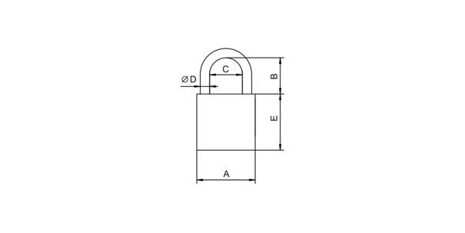 1 | Kłódka pałąkowa atestowana, stalowy, hartowany pałąk z powłoką niklowo-chromową. Produkt spełniający wymogi normy PN-EN 12320:2013: atest zabezpieczenia klasy 4, karta identyfikacyjna klucza z certyfikatem, odporność na korozję: min. 1, trwałość: min. 1, kolorystyka: dowolna, zwiększona odporność na na warunki atmosferyczne: tak, wymiary: A-66, B-47, C-33, D-12, E-52, w komplecie min. 4 klucze | szt | 60
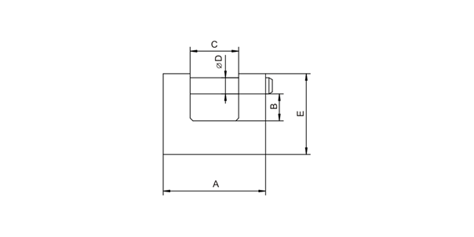 2 | Kłódka trzpieniowa atestowana, karta identyfikacyjna klucza z certyfikatem. Produkt spełniający wymogi normy PN-EN 12320:2013: zabezpieczenie: min. 5, odporność na korozję: min. 2, trwałość min. 1, materiał: ZnAl, rodzaj: zasuwkowa, atest: klasa 5, kolorystyka: dowolna, zwiększona odporność na na warunki atmosferyczne: tak, wymiary: A-83, B-16, C-26, D-12, E-72, min. 4 klucze w komplecie, | szt | 60
3 | Kłódka mosiężna, zatrzaskowa, w komplecie min. 3 klucze, wymiary: A-64, B-34,5, C-37, D-9, E-39 | szt | 100
 |  |  |  | SUMA**: | 0.00
0.00 | ** w komórce podsumowującej cenę brutto wprowadzona została formuła licząca, nie zwalnia ona jednak Wykonawcy ze sprawdzenia poprawności danych i nie może być przyczyną unieważnienia postępowania

1524 | *podświetlona na czerwono komórka oznacza błąd w obliczeniach

 | Niniejszy plik należy opatrzyć elektronicznym podpisem kwalifikowanym, elektronicznym podpisem zaufanym (gov.pl) lub elektronicznym podpisem osobistym (e-dowód).
 | Uwaga! Nanoszenie jakichkolwiek zmian w treści dokumentu po opatrzeniu w.w. podpisem może skutkować naruszeniem integralności podpisu, a w konsekwencji skutkować odrzuceniem oferty.

